상품제안서
기업 제작 쇼핑백 (대) | 상품코드: F15999

 |  |  |  |  |  |  | 02-412-0044 | www.easy1.co.kr
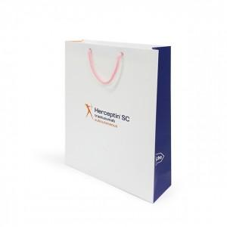 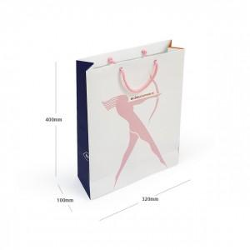

【상세/제작정보】 | 원하시는 디자인 사이즈 재질로 제작가능한 쇼핑백!

【인쇄/포장옵션】 | 풀칼라 / 비규격미포장

【공급단가】 | 수량 | 500~ | 1,000~ | 2,000~ | 3,000~ | 5,000~
*VAT별도 | 단가 | 1,350원 | 990원 | 960원 | 920원 | 880원

【상품 URL】 | https://dev.easy1.co.kr:443/src/goods_detail.php?gdno=15999

